Sheet1
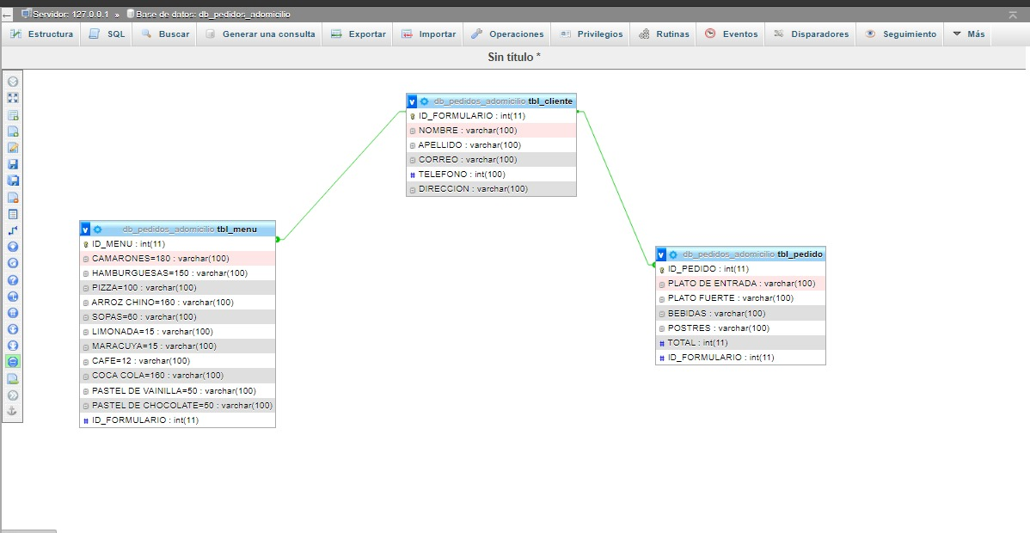
TBL_CLIENTE | TBL_CLIENTE
ID_FORMULARIO | ID_FORMULARIO | NOMBRE | APELLIDO | CORREO | TELEFONO | DIRECCION
NOMBRE | 1 | ANDREA | LINARES | ANDREA200@GMAIL.COM | 9708-1346 | EL VOLCAN
APELLIDO | 2 | SHARON | MARTINEZ | SHARONM@GMAIL.COM | 3376-0954 | LAMANI,COMAYAGUA
CORREO | 3 | MICHELLE | MALDONADO | 2021MICHEL@GMAIL.COM | 3345-7680 | BARRIO ARRIBA
TELEFONO
DIRECCION

TBL_MENU | TBL_MENU
ID_MENU | ID_MENU | CAMARONES | HAMBURGUESA | PIZZA | ARROZ CHINO | SOPAS | LIMONADA | MARACUYA | CAFÉ | COCA COLA | PASTEL DE VAINILLA | PASTEL DE CHOCOLATE | ID_FORMULARIO
CAMARONES | 1 | 3 | 4 | 1 | 2 | 0 | 2 | 1 | 0 | 5 | 0 | 6 | ANDREA
HAMBURGUESA | 2 | 0 | 0 | 0 | 0 | 3 | 0 | 0 | 0 | 3 | 5 | 0 | SHARON
PIZZA | 3 | 0 | 1 | 2 | 0 | 0 | 0 | 3 | 0 | 0 | 0 | 6 | MICHELLE
ARROZ CHINO
SOPAS
LIMONADA
MARACUYA
CAFÉ
COCA COLA
PASTEL DE VAINILLA
PASTEL DE CHOCOLATE
#ID_FORMULARIO

TBL_PEDIDO | TBL_PEDIDO
ID_PEDIDO | ID_PEDIDO | PLATO DE ENTRADA | PLATO FURTE | BEBIDAS | POSTRES | TOTAL | ID_FORMULARIO
PLATO DE ENTRADA | 1 | 1 PLATO DE PIZZA | 3 PLATOS DE SOPAS | 1 JUGO DE MARACUYA | 6 PLATOS DE PASTEL DE CHOCOLATE | 500 | ANDREA
PLATO FUERTE | 2 | 3 PLATOS DE SOPAS |  | 3 COCA COLA | 5 PLATOS DE PASTEL DE VAINILLA | 400 | SHARON
BEBIDAS | 3 | 1 PLATO DE HAMBURGUESA | 2 PLATOS DE PIZZA | 3 JUGOS DE MARACUYA | 6 PLATOS DE PASTEL DE CHOCOLATE | 1000 | MICHELLE
POSTRES
TOTAL
#ID_FORMULARIO

